2. pivot vc
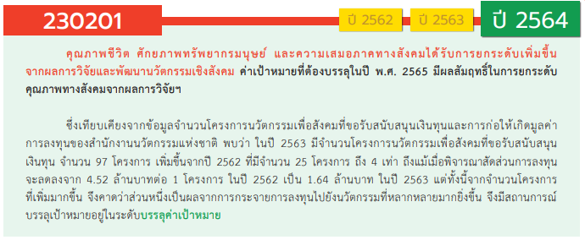
องค์ประกอบ/ปัจจัย | ปีงบประมาณ
Row Labels | 2560 | 2561 | 2562 | 2563 | 2564 | 2565 | รวมจำนวนทั้งสิ้น
230201V01 | 2 | 14 | 15 | 58 | 38 | 38 | 165
230201F0101 |  |  |  | 3 | 2 | 4 | 9
230201F0102 | 2 | 14 | 15 | 55 | 36 | 34 | 156
230201V02 |  | 4 | 1 | 13 | 2 |  | 20
230201F0201 |  | 3 | 1 | 12 | 2 |  | 18
230201F0202 |  | 1 |  | 1 |  |  | 2
230201F0203
230201V03 |  |  | 3 | 10 | 17 | 16 | 46
230201F0301 |  |  |  | 4 | 4 | 4 | 12
230201F0302 |  |  | 3 | 1 | 13 | 12 | 29
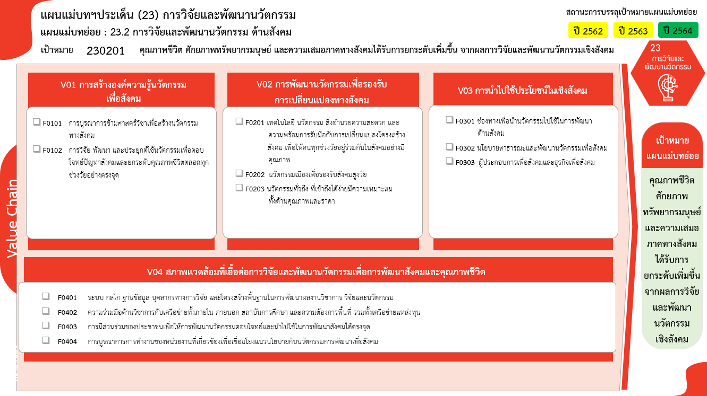
230201F0303 |  |  |  | 5 |  |  | 5
230201V04 |  | 6 | 8 | 22 | 6 | 7 | 49
230201F0401 |  | 5 | 7 | 16 | 2 | 5 | 35
230201F0402 |  |  | 1 |  |  | 1 | 2
230201F0403 |  | 1 |  | 2 |  |  | 3
230201F0404 |  |  |  | 4 | 4 | 1 | 9
ไม่สอดคล้องกับ V และ F ใด |  |  |  | 4 |  |  | 4
F00 |  |  |  | 4 |  |  | 4
(9 โครงการ)
(12 โครงการ)
รวมจำนวนทั้งสิ้น | 2 | 24 | 27 | 107 | 63 | 61 | 284
(29 โครงการ)
*F00 หมายถึงโครงการไม่สอดคล้องกับองค์ประกอบและปัจจัยใดของเป้าหมายแผนแม่บทย่อย
(18 โครงการ)
(5 โครงการ)
(156 โครงการ)
(2 โครงการ)

(0 โครงการ)
รวม 165 โครงการ
รวม 20 โครงการ
รวม 46 โครงการ

(35 โครงการ)
(2 โครงการ)
(3 โครงการ)
(9 โครงการ)
รวม 49 โครงการ

รวม 284 โครงการ

โครงการที่ไม่สอดคล้องกับองค์ประกอบและปัจจัยใดของเป้าหมายแผนแม่บทย่อย
จำนวน 4 โครงการ

4. รวม
โครงการภายใต้เป้าหมายแผนแม่บทย่อย: 230201 คุณภาพชีวิต ศักยภาพทรัพยากรมนุษย์ และความเสมอภาคทางสังคมได้รับการยกระดับเพิ่มขึ้น จากผลการวิจัยและพัฒนานวัตกรรมเชิงสังคม
โครงการที่ปรากฎเป็นโครงการที่ผ่านการอนุมัติจากผู้บริหาร (M7) ของหน่วยงานเท่านั้น (ข้อมูล ณ เดือนมีนาคม 2565)

ชื่อโครงการ / การดำเนินงาน | ปีงบประมาณ | วันที่เริ่มต้นโครงการ | วันที่สิ้นสุดโครงการ | หน่วยงานระดับกองหรือเทียบเท่า | หน่วยงานระดับกรมหรือเทียบเท่า | หน่วยงานระดับกระทรวงหรือเทียบเท่า | ประเภทโครงการ | องค์ประกอบ | ปัจจัย
โครงการการวิจัยและนวัตกรรมเพื่อการพัฒนาสังคมและสิ่งแวดล้อม | 2560 | ตุลาคม 2559 | กันยายน 2562 | สถาบันวิจัยและพัฒนา | มหาวิทยาลัยราชภัฏสวนสุนันทา | กระทรวงการอุดมศึกษา วิทยาศาสตร์ วิจัยและนวัตกรรม |  | 230201V01 | 230201F0102
โครงการพัฒนาศักยภาพบุคลากรในการพัฒนาการเขียนใบปะลอง (Lab Sheet) เพื่อการสอนแบบ Hands on ของภาควิชาวิศวกรรมอุตสาหกรรม | 2561 | มีนาคม 2561 | มีนาคม 2561 | คณะวิศวกรรมศาสตร์ | มหาวิทยาลัยเทคโนโลยีราชมงคลธัญบุรี | กระทรวงการอุดมศึกษา วิทยาศาสตร์ วิจัยและนวัตกรรม |  | 230201V04 | 230201F0401
โครงการอบรมเชิงปฏิบัติการ เรื่อง “การสร้างนักวิชาการและผู้เชี่ยวชาญทางด้านการจดสิทธิบัตร” | 2561 | กุมภาพันธ์ 2561 | กุมภาพันธ์ 2561 | คณะครุศาสตร์อุตสาหกรรม | มหาวิทยาลัยเทคโนโลยีราชมงคลธัญบุรี | กระทรวงการอุดมศึกษา วิทยาศาสตร์ วิจัยและนวัตกรรม |  | 230201V04 | 230201F0401
โครงการการประเมินสมรรถนะครูระดับการศึกษาขั้นพื้นฐานตามตัวบ่งชี้มาตรฐานสมรรถนะครูในศตวรรษที่ 21 | 2561 | ตุลาคม 2560 | กันยายน 2561 | คณะครุศาสตร์อุตสาหกรรม | มหาวิทยาลัยเทคโนโลยีราชมงคลธัญบุรี | กระทรวงการอุดมศึกษา วิทยาศาสตร์ วิจัยและนวัตกรรม |  | 230201V01 | 230201F0102
การพัฒนากระบวนการจัดการเรียนรู้เพื่อเสริมสร้างค่านิยมหลัก 12 ประการ ตามแนวคิดการเรียนรู้เพื่อความยั่งยืน สำหรับโรงเรียนมัธยมศึกษา | 2561 | ตุลาคม 2560 | กันยายน 2561 | คณะครุศาสตร์อุตสาหกรรม | มหาวิทยาลัยเทคโนโลยีราชมงคลธัญบุรี | กระทรวงการอุดมศึกษา วิทยาศาสตร์ วิจัยและนวัตกรรม |  | 230201V01 | 230201F0102
การพัฒนารูปแบบยูบิควิตัสแมสซีฟโอเพนออนไลน์คอร์สสำหรับผู้สูงอายุเพื่อส่งเสริมพลเมืองดิจิทัล | 2561 | ตุลาคม 2560 | กันยายน 2561 | คณะครุศาสตร์อุตสาหกรรม | มหาวิทยาลัยเทคโนโลยีราชมงคลธัญบุรี | กระทรวงการอุดมศึกษา วิทยาศาสตร์ วิจัยและนวัตกรรม |  | 230201V02 | 230201F0202
การพัฒนารูปแบบบทเรียนออนไลน์ระบบเปิดที่รองรับการเรียนจำนวนมาก เพื่อการเรียนรู้แบบยูบิควิตัสที่ส่งเสริมทักษะการเป็นพลเมืองดิจิทัลของนักศึกษา ระดับอุดมศึกษา | 2561 | ตุลาคม 2560 | กันยายน 2561 | คณะครุศาสตร์อุตสาหกรรม | มหาวิทยาลัยเทคโนโลยีราชมงคลธัญบุรี | กระทรวงการอุดมศึกษา วิทยาศาสตร์ วิจัยและนวัตกรรม |  | 230201V01 | 230201F0102
โครงการการพัฒนาการจัดการเรียนรู้โดยการใช้นวัตกรรมการวิจัยในชั้นเรียนเป็นฐานเพื่อพัฒนาศักยภาพครูนักวิจัยและพัฒนาเยาวชน ศูนย์พัฒนาเด็กเล็กสังกัดองค์การบริหารส่วนตำบลของประเทศไทย | 2561 | ตุลาคม 2560 | กันยายน 2561 | คณะครุศาสตร์อุตสาหกรรม | มหาวิทยาลัยเทคโนโลยีราชมงคลธัญบุรี | กระทรวงการอุดมศึกษา วิทยาศาสตร์ วิจัยและนวัตกรรม |  | 230201V01 | 230201F0102
ปัจจัยที่ส่งผลต่อความต้องการใช้สื่อดิจิทัลเพื่อการเรียนรู้สำหรับนักเรียนที่มีความบกพร่องทางการเรียนรู้ | 2561 | ตุลาคม 2560 | กันยายน 2561 | คณะครุศาสตร์อุตสาหกรรม | มหาวิทยาลัยเทคโนโลยีราชมงคลธัญบุรี | กระทรวงการอุดมศึกษา วิทยาศาสตร์ วิจัยและนวัตกรรม |  | 230201V01 | 230201F0102
โมเดลเชิงสาเหตุที่ส่งผลต่อคุณลักษณะนิสัยอุตสาหกรรมของนักศึกษา มหาวิทยาลัยเทคโนโลยีราชมงคลธัญบุรี | 2561 | ตุลาคม 2560 | กันยายน 2561 | คณะครุศาสตร์อุตสาหกรรม | มหาวิทยาลัยเทคโนโลยีราชมงคลธัญบุรี | กระทรวงการอุดมศึกษา วิทยาศาสตร์ วิจัยและนวัตกรรม |  | 230201V01 | 230201F0102
การพัฒนากลยุทธ์การบริหารสถานศึกษาระดับประถมศึกษาเพื่อส่งเสริมการมีส่วนร่วมของชุมชนในการจัดการเรียนการสอนที่เน้นผู้เรียนเป็นสำคัญ | 2561 | ตุลาคม 2560 | กันยายน 2561 | คณะครุศาสตร์อุตสาหกรรม | มหาวิทยาลัยเทคโนโลยีราชมงคลธัญบุรี | กระทรวงการอุดมศึกษา วิทยาศาสตร์ วิจัยและนวัตกรรม |  | 230201V04 | 230201F0403
ปัจจัยที่มีอิทธิพลต่อการพัฒนาสมรรถนะการปฏิบัติวิชาชีพครู โดยใช้หลักฐานเชิงประจักษ์ตามแนวคิดสะเต็มศึกษาของนักศึกษาครู มหาวิทยาลัยเทคโนโลยีราชมงคลธัญบุรี | 2561 | ตุลาคม 2560 | กันยายน 2561 | คณะครุศาสตร์อุตสาหกรรม | มหาวิทยาลัยเทคโนโลยีราชมงคลธัญบุรี | กระทรวงการอุดมศึกษา วิทยาศาสตร์ วิจัยและนวัตกรรม |  | 230201V01 | 230201F0102
พฤติกรรมการดำเนินชีวิตตามหลักปรัชญาเศรษฐกิจพอเพียงของนักศึกษามหาวิทยาลัยเทคโนโลยีราชมงคลธัญบุรี จังหวัดปทุมธานี | 2561 | ตุลาคม 2560 | กันยายน 2561 | คณะครุศาสตร์อุตสาหกรรม | มหาวิทยาลัยเทคโนโลยีราชมงคลธัญบุรี | กระทรวงการอุดมศึกษา วิทยาศาสตร์ วิจัยและนวัตกรรม |  | 230201V01 | 230201F0102
โครงการการสร้างอุปกรณ์ช่วยเดินอัตโนมัติ | 2561 | ตุลาคม 2560 | กันยายน 2561 | คณะครุศาสตร์อุตสาหกรรม | มหาวิทยาลัยเทคโนโลยีราชมงคลธัญบุรี | กระทรวงการอุดมศึกษา วิทยาศาสตร์ วิจัยและนวัตกรรม |  | 230201V02 | 230201F0201
การพัฒนาระบบสารสนเทศเพื่อการบริหารงานวิจัยสำหรับคณะครุศาสตร์อุตสาหกรรม มหาวิทยาลัยเทคโนโลยีราชมงคลธัญบุรี | 2561 | ตุลาคม 2560 | กันยายน 2561 | คณะครุศาสตร์อุตสาหกรรม | มหาวิทยาลัยเทคโนโลยีราชมงคลธัญบุรี | กระทรวงการอุดมศึกษา วิทยาศาสตร์ วิจัยและนวัตกรรม |  | 230201V02 | 230201F0201
การวิเคราะห์ความยาวของแบบสอบถาม สัมประสิทธิ์ความเที่ยง และอัตราการตอบกลับของแบบสอบถามออนไลน์ที่เหมาะสมสำหรับการใช้งานในบริบทของนักศึกษาคณะครุศาสตร์อุตสาหกรรม | 2561 | ตุลาคม 2560 | กันยายน 2561 | คณะครุศาสตร์อุตสาหกรรม | มหาวิทยาลัยเทคโนโลยีราชมงคลธัญบุรี | กระทรวงการอุดมศึกษา วิทยาศาสตร์ วิจัยและนวัตกรรม |  | 230201V04 | 230201F0401
โครงการสนับสนุนนักเรียนทุนรัฐบาลทางด้านวิทยาศาสตร์และเทคโนโลยี ระยะที่ 3 | 2561 | ตุลาคม 2560 | กันยายน 2562 | สำนักนโยบายและยุทธศาสตร์ | สำนักงานปลัดกระทรวง (สป.วท.) | กระทรวงการอุดมศึกษา วิทยาศาสตร์ วิจัยและนวัตกรรม |  | 230201V01 | 230201F0102
โครงการสนับสนุนนักเรียนทุนรัฐบาลด้านวิทยาศาสตร์และเทคโนโลยี ระยะที่ 3+ | 2561 | ตุลาคม 2560 | กันยายน 2562 | สำนักนโยบายและยุทธศาสตร์ | สำนักงานปลัดกระทรวง (สป.วท.) | กระทรวงการอุดมศึกษา วิทยาศาสตร์ วิจัยและนวัตกรรม |  | 230201V01 | 230201F0102
โครงการสนับสนุนนักเรียนทุนรัฐบาลด้านวิทยาศาสตร์และเทคโนโลยี ระยะที่ 4 | 2561 | ตุลาคม 2560 | กันยายน 2562 | สำนักนโยบายและยุทธศาสตร์ | สำนักงานปลัดกระทรวง (สป.วท.) | กระทรวงการอุดมศึกษา วิทยาศาสตร์ วิจัยและนวัตกรรม |  | 230201V01 | 230201F0102
โครงการสนับสนุนการจัดตั้งห้องเรียนวิทยาศาสตร์ในโรงเรียน โดยการกำกับดูแลของมหาวิทยาลัย (ระยะที่ 2) | 2561 | ตุลาคม 2560 | กันยายน 2562 | สำนักนโยบายและยุทธศาสตร์ | สำนักงานปลัดกระทรวง (สป.วท.) | กระทรวงการอุดมศึกษา วิทยาศาสตร์ วิจัยและนวัตกรรม |  | 230201V01 | 230201F0102
โครงการการวิจัยและนวัตกรรมเพื่อแก้ปัญหาหรือสร้างความเข้มแข็งด้านสังคม ชุมชน ความมั่นคง และคุณภาพชีวิตประชาชนตามยุทธศาสตร์ของประเทศ | 2561 | ตุลาคม 2560 | กันยายน 2564 | สำนักงานมหาวิทยาลัย | มหาวิทยาลัยสวนดุสิต | กระทรวงการอุดมศึกษา วิทยาศาสตร์ วิจัยและนวัตกรรม |  | 230201V01 | 230201F0102
การพัฒนารูปแบบสมรรถนะด้านเทคโนโลยีสารสนเทศของครูคอมพิวเตอร์ เพื่อเชื่อมโยงการเรียนรู้และสมรรถนะของครูและผู้เรียนในระบบดิจิทัล | 2561 | ตุลาคม 2560 | กันยายน 2561 | คณะครุศาสตร์อุตสาหกรรม | มหาวิทยาลัยเทคโนโลยีราชมงคลธัญบุรี | กระทรวงการอุดมศึกษา วิทยาศาสตร์ วิจัยและนวัตกรรม |  | 230201V04 | 230201F0401
ผลผลิตการให้บริการเผยแพร่ความรู้ด้านวิทยาศาสตร์ เทคโนโลยีและนวัตกรรม | 2561 | ตุลาคม 2560 | กันยายน 2562 | สำนักส่งเสริมและถ่ายทอดเทคโนโลยี | สำนักงานปลัดกระทรวง (สป.วท.) | กระทรวงการอุดมศึกษา วิทยาศาสตร์ วิจัยและนวัตกรรม |  | 230201V04 | 230201F0401
พัฒนาชุดโครงการวิจัยรับใช้สังคมที่เกิดจากความร่วมมือองค์กรภาคีเครือข่าย | 2561 | ตุลาคม 2560 | กันยายน 2561 | กองนโยบายและแผน | มหาวิทยาลัยราชภัฏวไลยอลงกรณ์ ในพระบรมราชูปถัมภ์ | กระทรวงการอุดมศึกษา วิทยาศาสตร์ วิจัยและนวัตกรรม |  | 230201V02 | 230201F0201
โครงการส่งเสริมและพัฒนาศักยภาพและประสิทธิภาพด้านการศึกษาวิจัย | 2562 | ตุลาคม 2561 | ธันวาคม 2561 |  | สำนักงานศาลรัฐธรรมนูญ | ศาล |  | 230201V01 | 230201F0102
โครงการเผยแพร่รายงานการศึกษาวิจัยและบทความทางวิชาการ | 2562 | ตุลาคม 2561 | กันยายน 2562 |  | สำนักงานศาลรัฐธรรมนูญ | ศาล |  | 230201V03 | 230201F0302
โครงการส่งเสริมการศึกษาวิจัยและพัฒนาวิชาการรัฐธรรมนูญ | 2562 | ตุลาคม 2561 | กันยายน 2562 |  | สำนักงานศาลรัฐธรรมนูญ | ศาล |  | 230201V01 | 230201F0102
โครงการเผยแพร่รายงานการศึกษาวิจัยและบทความทางวิชาการ (งบค้างเบิก) | 2562 | ตุลาคม 2561 | มกราคม 2562 |  | สำนักงานศาลรัฐธรรมนูญ | ศาล |  | 230201V03 | 230201F0302
โครงการแลกเปลี่ยนองค์ความรู้และติดตามผลการดำเนินโครงการวิจัยที่ได้รับจัดสรรงบประมาณหมวดเงินอุดหนุน ประจำปีงบประมาณ พ.ศ. 2560-2561 | 2562 | มกราคม 2562 | กันยายน 2562 | สำนักวิจัยและพัฒนาการอาชีวศึกษา | สำนักงานคณะกรรมการการอาชีวศึกษา | กระทรวงศึกษาธิการ |  | 230201V04 | 230201F0401
โครงการสนับสนุนการวิจัยวิทยาการสุขภาพ | 2562 | ตุลาคม 2561 | กันยายน 2562 | ส่วนแผนงานและยุทธศาสตร์ | มหาวิทยาลัยวลัยลักษณ์ | กระทรวงการอุดมศึกษา วิทยาศาสตร์ วิจัยและนวัตกรรม |  | 230201V04 | 230201F0401
โครงการประชุมปฏิบัติการจัดทำจุดเน้นการวิจัยของสำนักงานปลัดกระทรวงศึกษาธิการ ประจำปีงบประมาณ พ.ศ. 2564 | 2562 | ตุลาคม 2561 | กันยายน 2562 | สำนักนโยบายและยุทธศาสตร์ | สำนักงานปลัดกระทรวงศึกษาธิการ | กระทรวงศึกษาธิการ |  | 230201V02 | 230201F0201
โครงการประชุมปฏิบัติการจัดทำข้อเสนอการวิจัยของสำนักงานปลัดกระทรวงศึกษาธิการ ประจำปีงบประมาณ พ.ศ. 2564 | 2562 | ตุลาคม 2561 | กันยายน 2562 | สำนักนโยบายและยุทธศาสตร์ | สำนักงานปลัดกระทรวงศึกษาธิการ | กระทรวงศึกษาธิการ |  | 230201V04 | 230201F0401
...

